Guideline
1. Tiền đề
 | Cần sử dụng Docker image được cung cấp bởi Docker Hub của Dify để host các service trên Azure Container App
 | Từ Container App sẽ ko có kết nối ra ngoài internet

2. Bối cảnh
 | Các service hiện có

 |  | Tên | Docker image | Tag
 |  | nginx | nginx | latest
 |  | api | langgenius/dify-api | latest
 |  | web | langgenius/dify-web | latest
 |  | ssrfproxy | squid | latest
 |  | sandbox | langgenius/dify-sandbox | 0.2.6
 |  | plugin | langgenius/dify-plugin-daemon | 0.0.6-local
 |  | worker | langgenius/dify-api | latest

 | Do từ Container App không có kết nối ra ngoài internet nên không thể kéo Docker image trực tiếp từ Docker Hub về Container App
 | →Giải pháp: Sử dụng Azure Container Registry (ACR) để lưu các docker image của Dify, sau đó Container App sẽ kéo image từ ACR về

 |  | Môi trường | Nhiệm vụ
 |  | VDI | Kéo image từ Docker Hub Push image lên ACR
 |  | Azure Portal ACR | Nhận các bản image mới từ VDI
 |  | Azure Portal Container App | Thay đổi image tag ứng với version mới nhất ở ACR

3. Các bước update version cho Dify
 | Mô tả các bước thực hiện
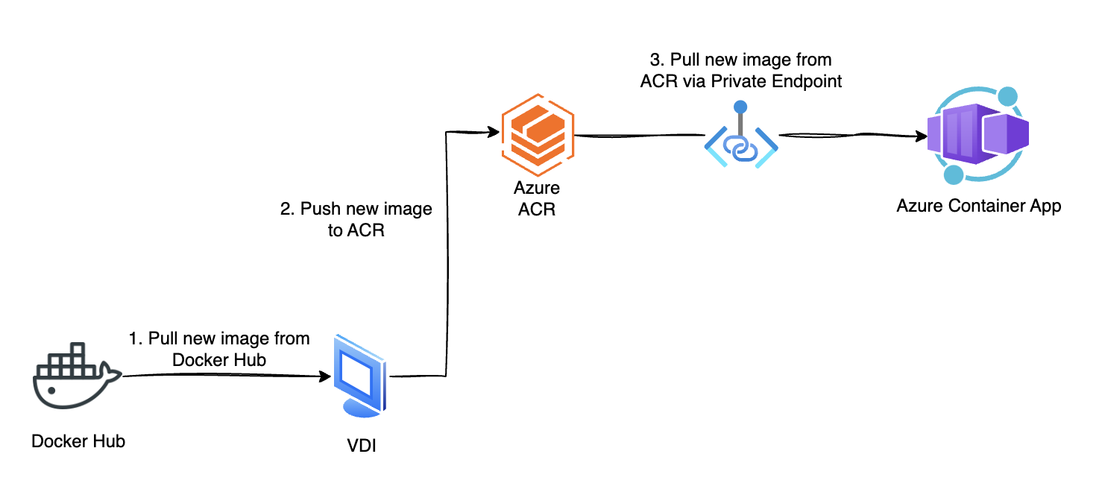

 | 1. Xác định service muốn nâng version
 |  | *Khi Dify công bố version mới (ex: 1.x.x), chủ yếu cần nâng version cho 3 service: api, web và worker

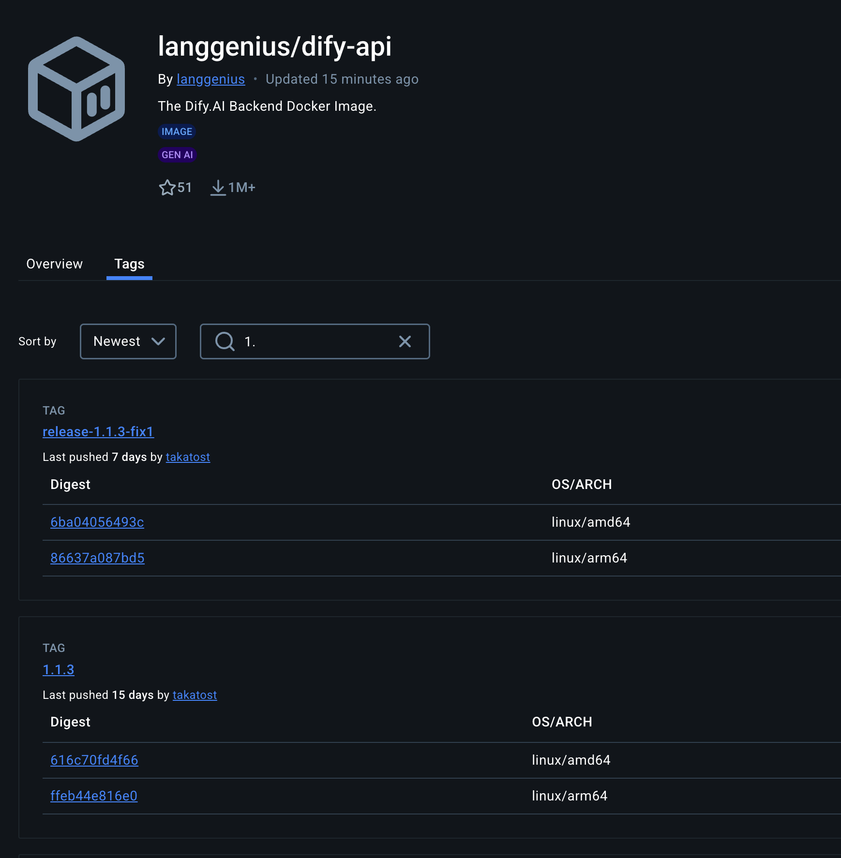
 | 2. Chọn version muốn nâng trên Docker Hub của Dify bằng cách xác định tên Docker image (Ex: dify-api) và tag (Ex: 1.1.3)
 | https://hub.docker.com/u/langgenius

 | 3. Truy cập VDI dự án, kéo Docker image tương ứng từ Docker Hub về VDI
 | docker pull langgenius/dify-api:1.1.3

 | 4. Đánh lại tag cho Docker image ở bước 3 để có thể tải lên ACR
 | docker tag langgenius/dify-api:1.1.3 acrdify.azurecr.io/dify-api:1.1.3 |  |  |  | *acrdify.azurecr.io là tên login server của service ACR sẽ tạo trên Azure

 | 5. Đẩy image ở bước 4 lên ACR
 | docker push acrdify.azurecr.io/dify-api:1.1.3

 | 6. Truy cập ACR trên Azure Portal kiểm tra xem image đã được push thành công chưa

 | 7. Truy cập Container App tương ứng với service muốn nâng ở bước 1

 | 8. Từ sidemenu của Container App, chọn Application -> Containers

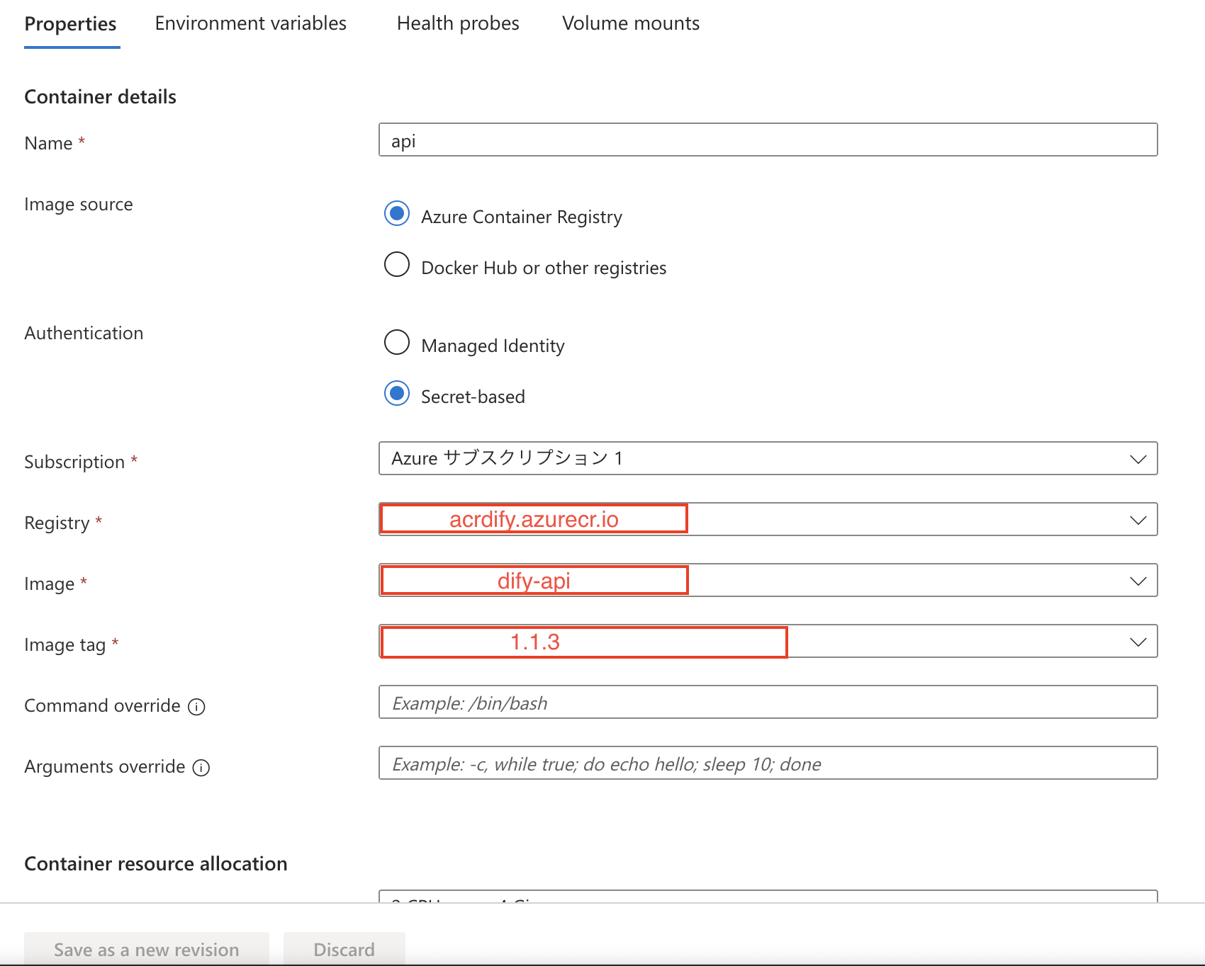
 | 9. Tại tab Properties, mục [Image tag], thay đổi thành tag version đã push ở bước 5
 | *Không thay đổi các thiết lập khác như Image source, Authentication...

 | 10. Sau khi thay đổi tag, ấn Save as new revision để deploy version của Dify lên Azure Container App

 | 11. Từ sidemenu của Container App, truy cập Application -> Revisions and replicas để kiểm tra xem version mới của Container App đã được deploy xong chưa
 | *Đảm bảo Running Status là Running

